S3設定
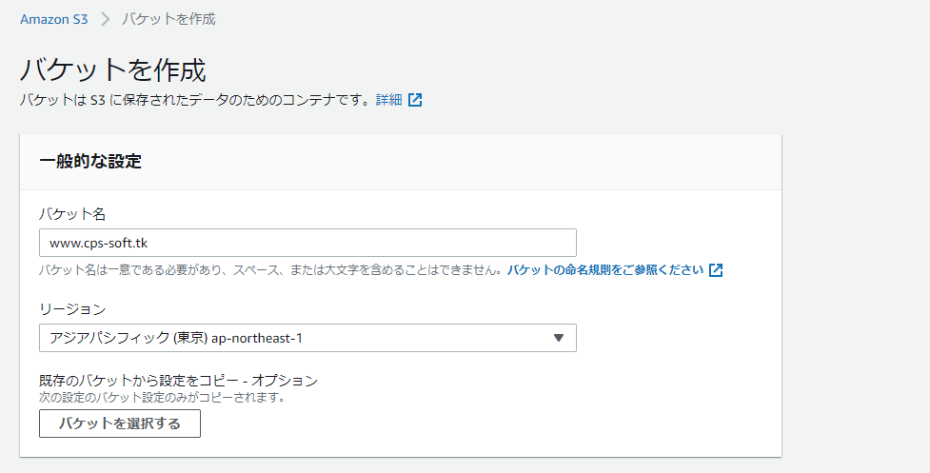
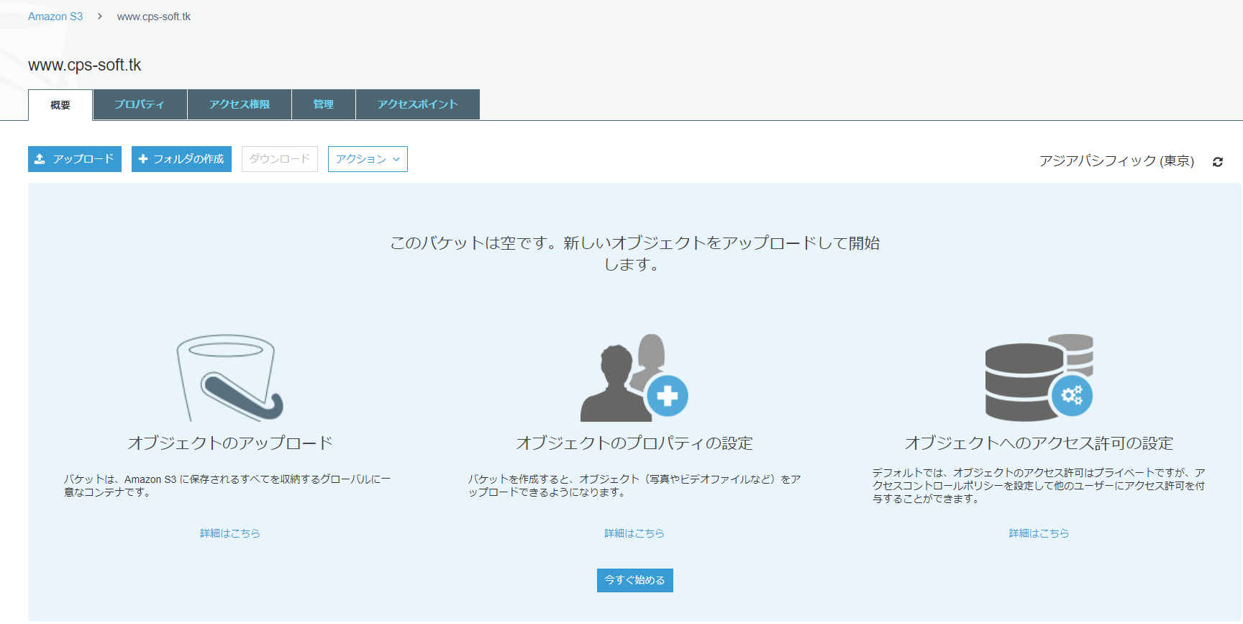
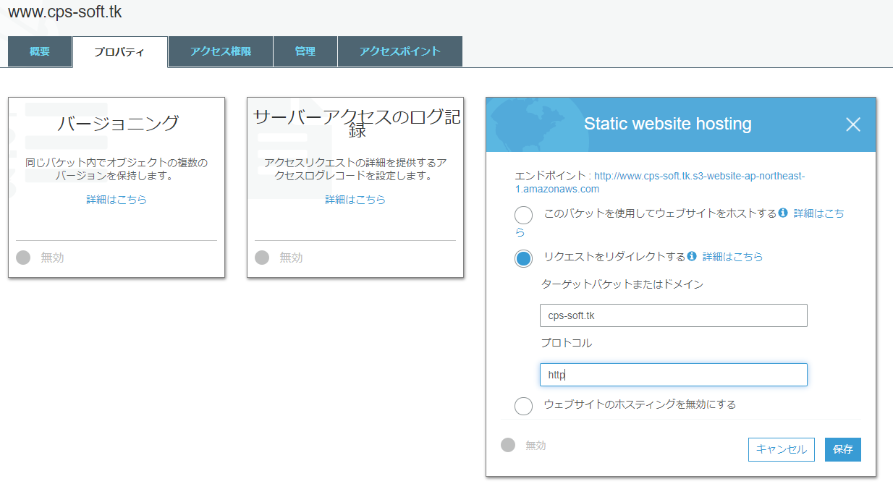
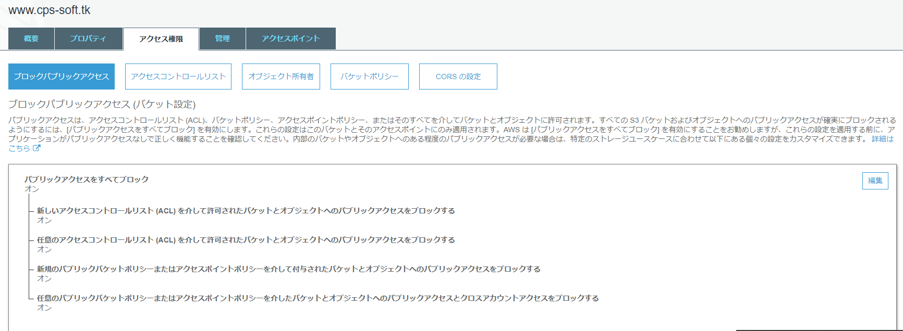
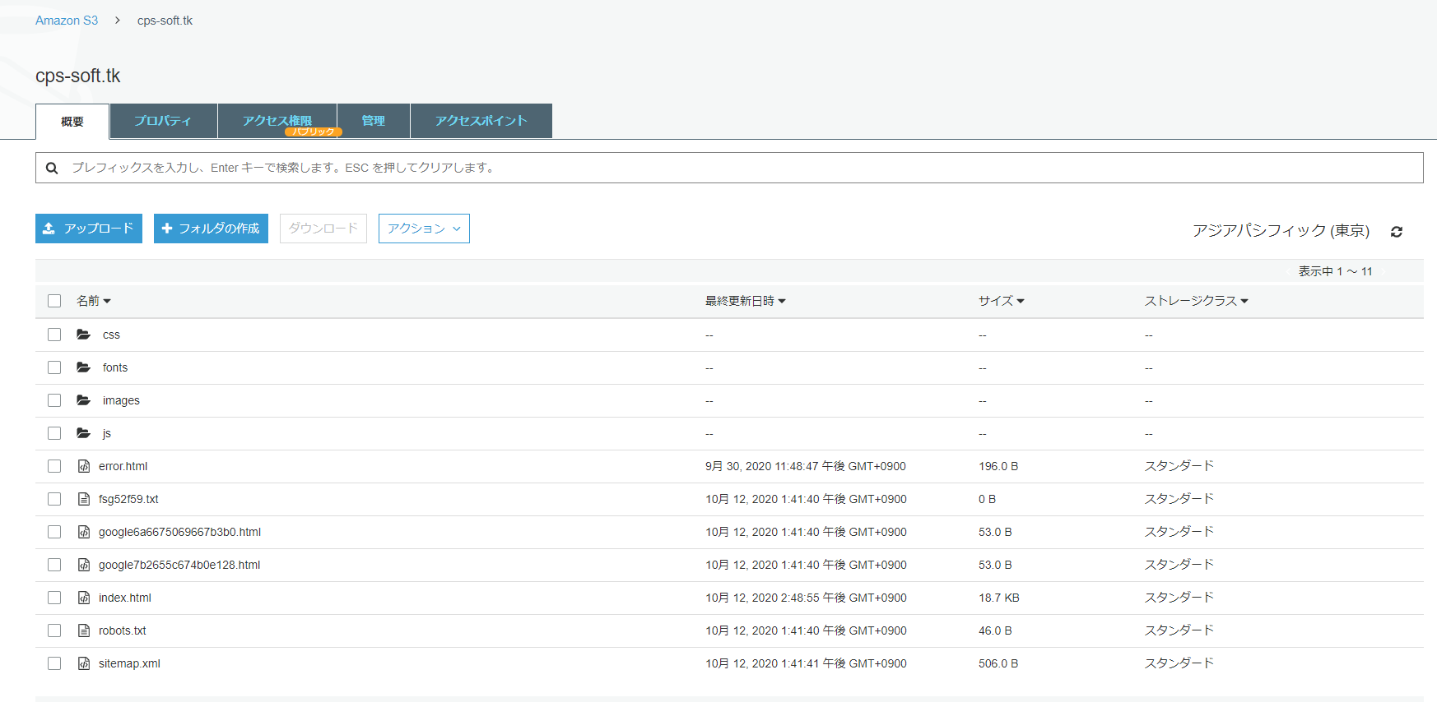

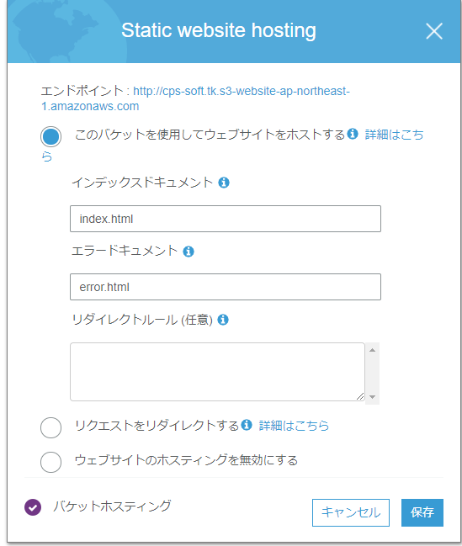

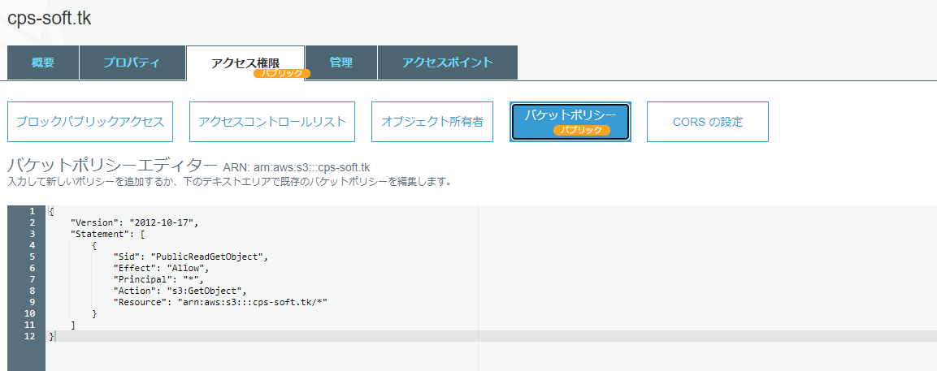

{
"Version": "2012-10-17",
"Statement": [
{
"Sid": "PublicReadGetObject",
"Effect": "Allow",
"Principal": "*",
"Action": "s3:GetObject",
"Resource": "arn:aws:s3:::cps-soft.tk/*"
}
]
}

EC2設定
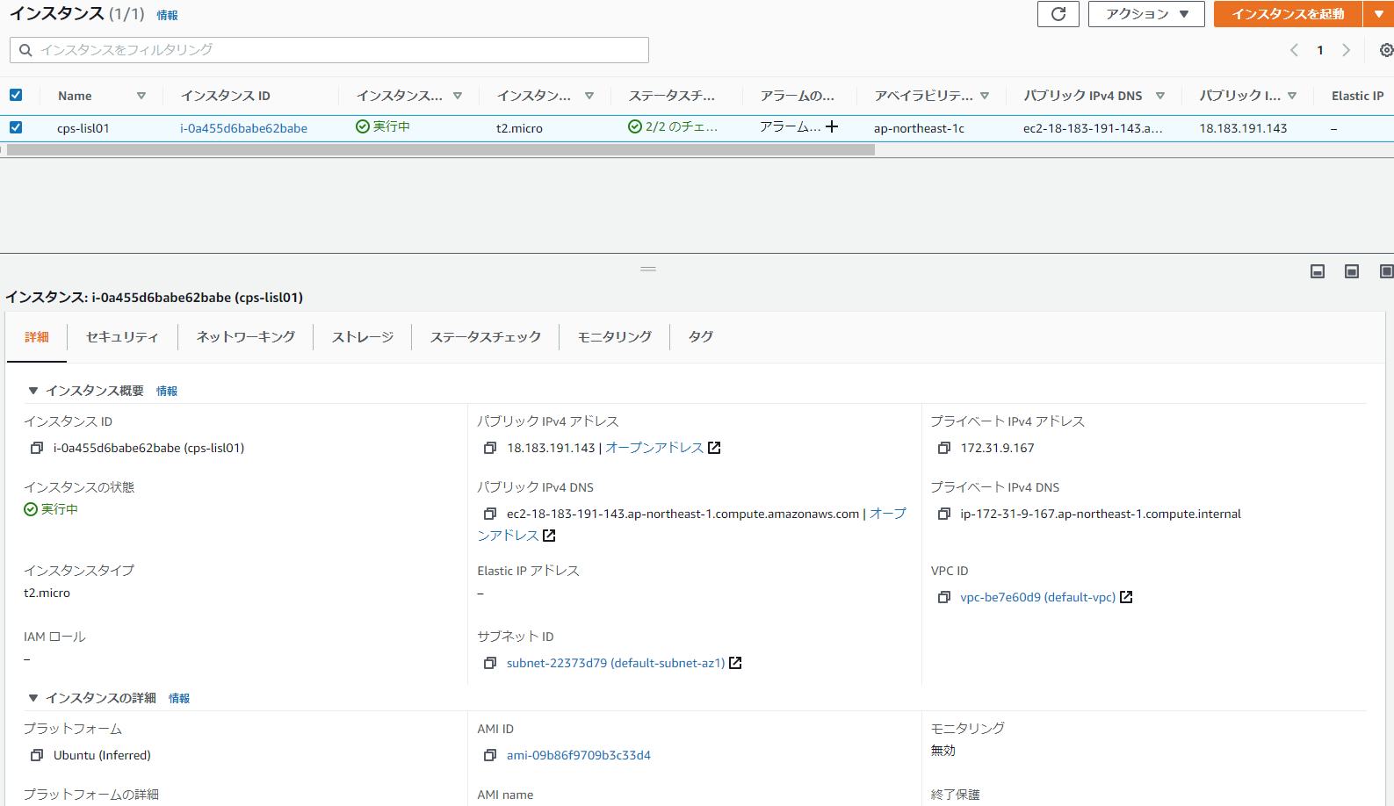

dokuwikiインストール
https://www.yokoweb.net/2017/03/06/ubuntu-dokuwiki-install/
 | DokuWikiの取得
 |  | $ wget https://download.dokuwiki.org/src/dokuwiki/dokuwiki-stable.tgz
 |  | $ tar xvf dokuwiki-stable.tgz

 | DokuWikiファイルをWebフォルダに設置
 |  | $ cd dokuwiki-2020-07-29/ # リリース日の日付のフォルダ名が作成されてる
 |  | $ sudo mkdir /var/www/dokuwiki
 |  | $ sudo chown www-data:www-data /var/www/dokuwiki/
 |  | $ sudo -u www-data cp -a . /var/www/dokuwiki/

 | Apacheの設定
 |  | Apache2のインストール
 |  | $ sudo apt install apache2
 |  | $ sudo apache2ctl configtest

 | php7.4のインストール
 |  | $ sudo apt install php7.4 libapache2-mod-php7.4 php7.4-xml

 | PHPの動作確認
 |  | $ sudo nano /var/www/html/info.php
 |  | <?php
 |  | phpinfo();
 |  | ?>

 | Webブラウザから動作確認
 |  | http://<サーバIP>/info.php

 | rewriteを有効にする
 |  | $ sudo a2enmod rewrite
 |  | $ sudo service apache2 restart

 | アップロードサイズの上限値を変更
 |  | 「/etc/php/7.4/apache2/php.ini」ファイルの設定を変更
 |  |  | memory_limit = 128M
 |  |  | post_max_size = 28M
 |  |  | upload_max_filesize = 30M

下記の/etc/apache2/sites-available/003-dokuwiki.confファイルを作成。
 | Alias /dokuwiki /var/www/dokuwiki
 | <Directory /var/www/dokuwiki>
 | Options FollowSymLinks
 | AllowOverride All
 | Order allow,deny
 | Allow from all
 | </Directory>

下記コマンドで、サイトの有効化と定義ファイルのチェック
 | $ sudo a2ensite 003-dokuwiki
 | $ sudo apache2ctl configtest

 | $ sudo service apache2 restart

DokuWikiの初期設定

Webブラウザから下記URLにアクセス

http://[サーバIP]/dokuwiki/install.php

DokuWikiの起動

Webブラウザから下記URLにアクセス

http://[サーバIP]/dokuwiki/

Rute53設定
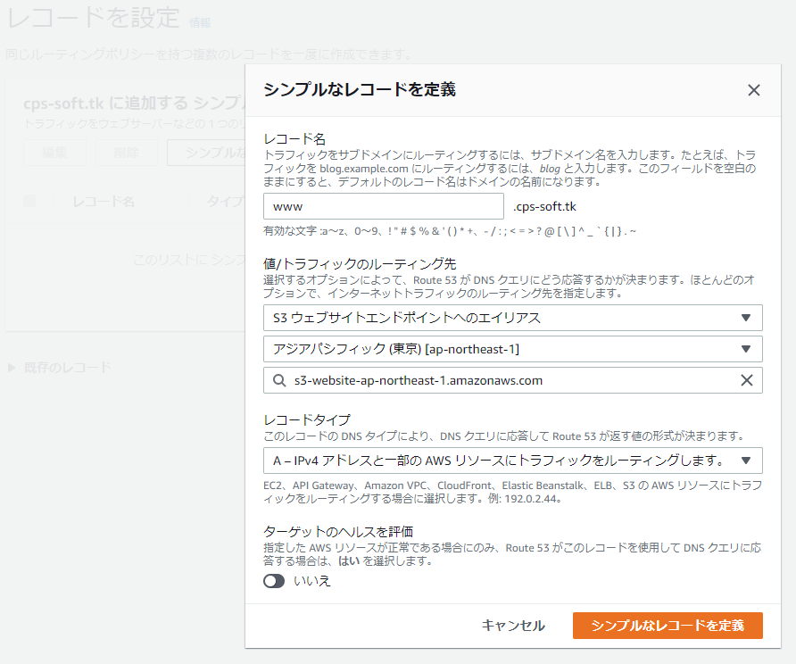
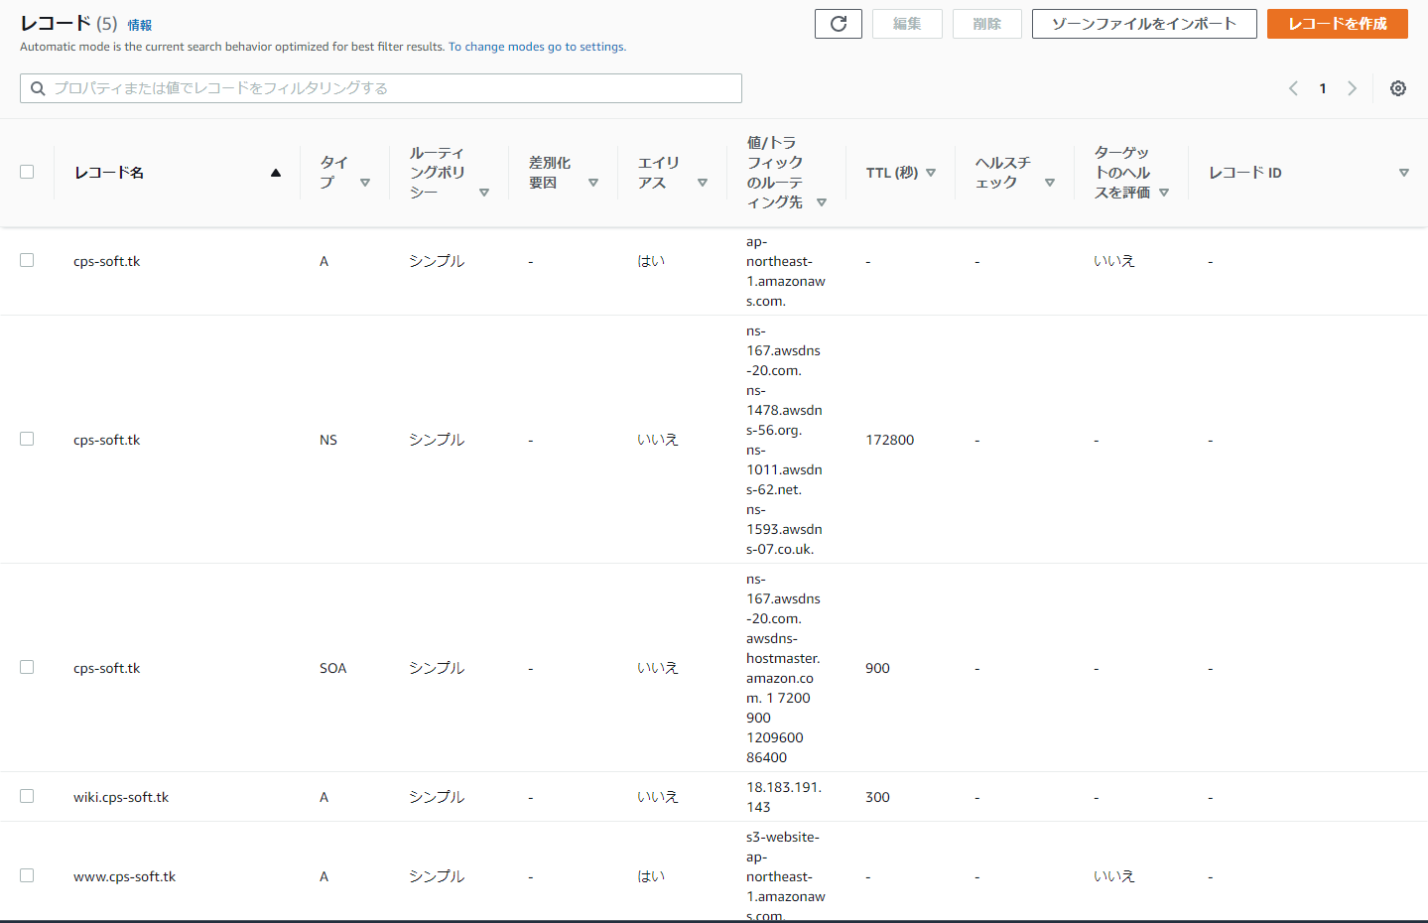
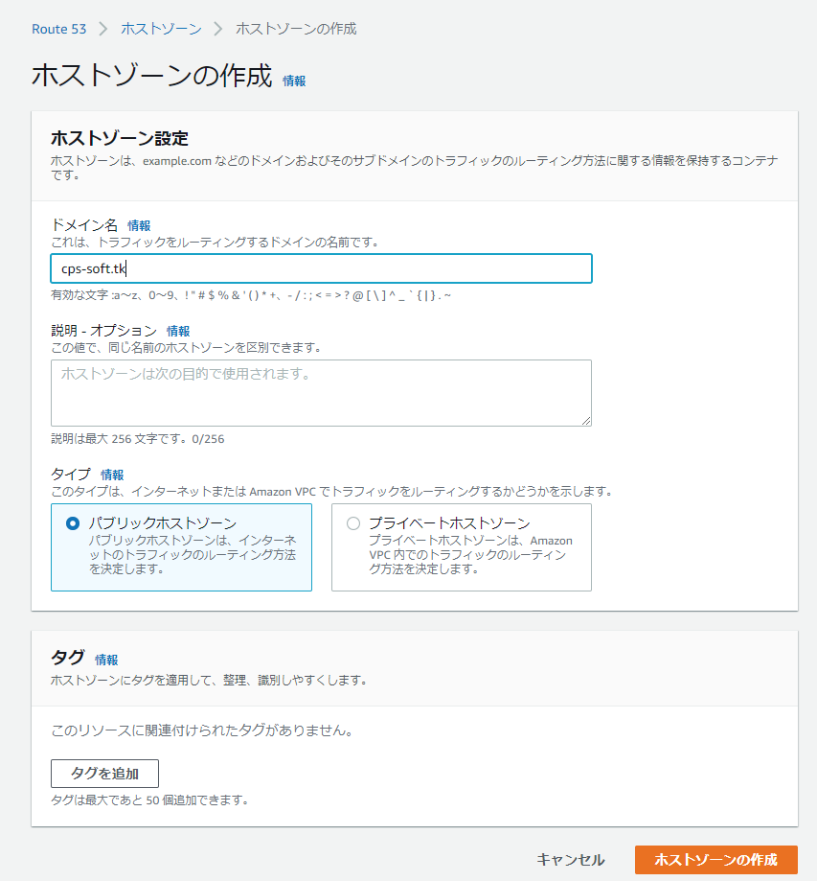

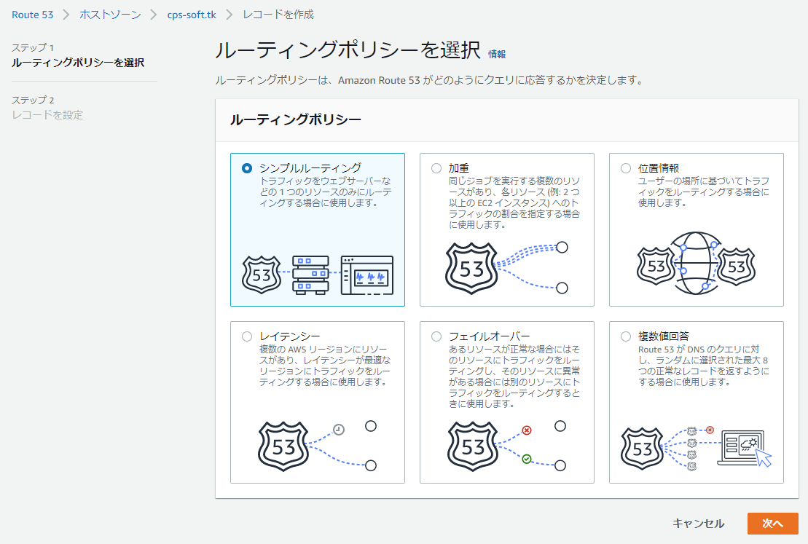

S3の静的ホームページのドメインを設定する
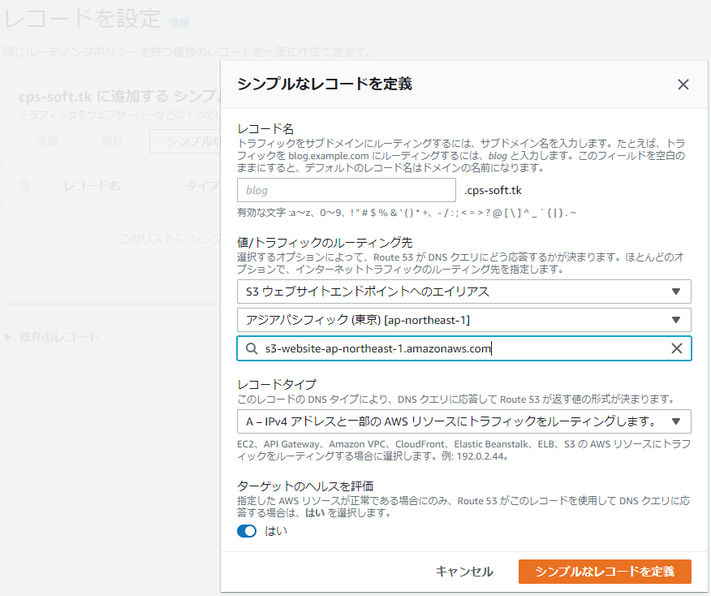

EC2のPhpWiki画面のドメインを設定する。
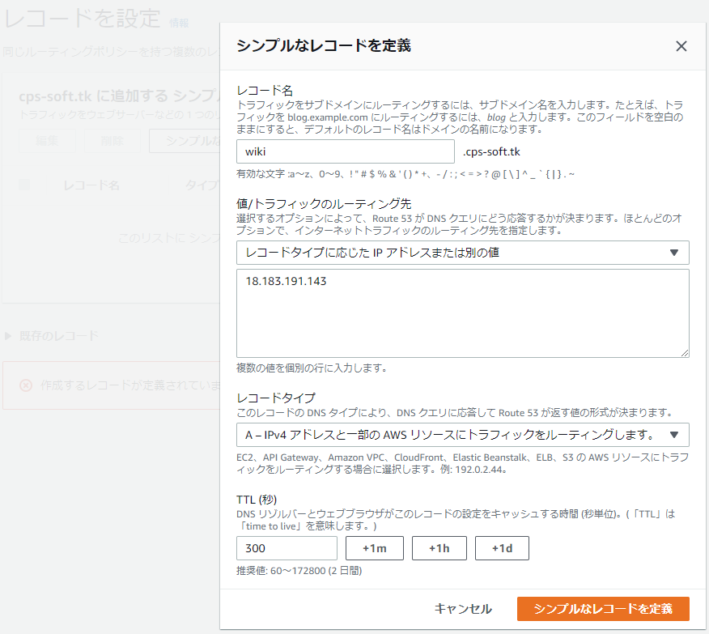

wwwのドメインを設定する

DNS設定
